Estudo de Caso
Análise Conjunta:: Pepsi vs Coca-Cola

Estudo de Caso Pepsi x Coca-Cola

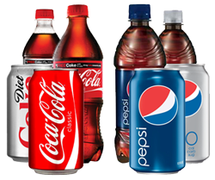
 | A base de dados tem o ranking de 12 produtos envolvendo a comparação entre Pepsi e Coca-Cola. Os Atributos e níveis são os seguintes:

 |  | Atributos | Níveis
 |  | Marca | 2: | Pepsi; Coca-Cola
 |  | Embalagem: | 2: | Lata; Garrafa
 |  | Calorias: | 2: | 0 cal; 130 cal
 |  | Preço: | 3: | 2 reais; 3 reais; 4 reais

 | Atividade:
 | 1. | Determine o ranking da importância dos atributos e de todos níveis.
 | 2. | Desenvolva uma ferramenta de simulação (forecast) para testar 2 cenários.
 | 3. | Faça a análise dos 5 mercados identificando em quais mercados a Pepsi (valor referência) é mais forte.

 | 4. | Quanto deve ser o incremento se for incluído o atributo "zero calorias"? (faça isso para cada região)

 |  | Referência
 |  | Produto | Marca | Embalagem | Calorias | Preço
 |  | 12 | Pepsi | Garrafa | 130 | 4

Base de Dados
Base de Dados por Mercado

Sul |  |  |  |  |  | Sudeste |  |  |  |  |  | Centro-oeste
Produtos | Marca | Embalagem | Calorias | Preço | Rank | Produtos | Marca | Embalagem | Calorias | Preço | Rank | Produtos | Marca | Embalagem | Calorias | Preço | Rank
1 | Coca-Cola | Lata | 0 | 2 | 10 | 1 | Coca-Cola | Lata | 0 | 2 | 4 | 1 | Coca-Cola | Lata | 0 | 2 | 7
2 | Coca-Cola | Garrafa | 0 | 2 | 11 | 2 | Coca-Cola | Garrafa | 0 | 2 | 2 | 2 | Coca-Cola | Garrafa | 0 | 2 | 1
3 | Pepsi | Lata | 130 | 2 | 5 | 3 | Pepsi | Lata | 130 | 2 | 6 | 3 | Pepsi | Lata | 130 | 2 | 9
4 | Pepsi | Garrafa | 130 | 2 | 4 | 4 | Pepsi | Garrafa | 130 | 2 | 5 | 4 | Pepsi | Garrafa | 130 | 2 | 8
5 | Coca-Cola | Lata | 130 | 3 | 12 | 5 | Coca-Cola | Lata | 130 | 3 | 11 | 5 | Coca-Cola | Lata | 130 | 3 | 6
6 | Coca-Cola | Garrafa | 130 | 3 | 8 | 6 | Coca-Cola | Garrafa | 130 | 3 | 9 | 6 | Coca-Cola | Garrafa | 130 | 3 | 4
7 | Pepsi | Lata | 0 | 3 | 9 | 7 | Pepsi | Lata | 0 | 3 | 3 | 7 | Pepsi | Lata | 0 | 3 | 2
8 | Pepsi | Garrafa | 0 | 3 | 1 | 8 | Pepsi | Garrafa | 0 | 3 | 1 | 8 | Pepsi | Garrafa | 0 | 3 | 12
9 | Coca-Cola | Lata | 130 | 4 | 3 | 9 | Coca-Cola | Lata | 130 | 4 | 12 | 9 | Coca-Cola | Lata | 130 | 4 | 11
10 | Coca-Cola | Garrafa | 0 | 4 | 6 | 10 | Coca-Cola | Garrafa | 0 | 4 | 8 | 10 | Coca-Cola | Garrafa | 0 | 4 | 10
11 | Pepsi | Lata | 0 | 4 | 7 | 11 | Pepsi | Lata | 0 | 4 | 7 | 11 | Pepsi | Lata | 0 | 4 | 5
12 | Pepsi | Garrafa | 130 | 4 | 2 | 12 | Pepsi | Garrafa | 130 | 4 | 10 | 12 | Pepsi | Garrafa | 130 | 4 | 3

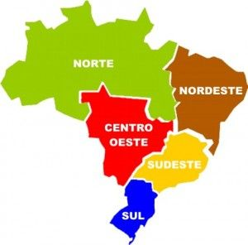
Nordeste |  |  |  |  |  | Norte
Produtos | Marca | Embalagem | Calorias | Preço | Rank | Produtos | Marca | Embalagem | Calorias | Preço | Rank
1 | Coca-Cola | Lata | 0 | 2 | 9 | 1 | Coca-Cola | Lata | 0 | 2 | 3
2 | Coca-Cola | Garrafa | 0 | 2 | 4 | 2 | Coca-Cola | Garrafa | 0 | 2 | 12
3 | Pepsi | Lata | 130 | 2 | 7 | 3 | Pepsi | Lata | 130 | 2 | 11
4 | Pepsi | Garrafa | 130 | 2 | 11 | 4 | Pepsi | Garrafa | 130 | 2 | 9
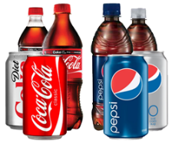
5 | Coca-Cola | Lata | 130 | 3 | 10 | 5 | Coca-Cola | Lata | 130 | 3 | 4
6 | Coca-Cola | Garrafa | 130 | 3 | 8 | 6 | Coca-Cola | Garrafa | 130 | 3 | 1
7 | Pepsi | Lata | 0 | 3 | 12 | 7 | Pepsi | Lata | 0 | 3 | 8
8 | Pepsi | Garrafa | 0 | 3 | 1 | 8 | Pepsi | Garrafa | 0 | 3 | 5
9 | Coca-Cola | Lata | 130 | 4 | 2 | 9 | Coca-Cola | Lata | 130 | 4 | 2
10 | Coca-Cola | Garrafa | 0 | 4 | 3 | 10 | Coca-Cola | Garrafa | 0 | 4 | 7
11 | Pepsi | Lata | 0 | 4 | 6 | 11 | Pepsi | Lata | 0 | 4 | 10
12 | Pepsi | Garrafa | 130 | 4 | 5 | 12 | Pepsi | Garrafa | 130 | 4 | 6

Resultados
Resultados & Considerações finais

Estudo de Caso Pepsi x Coca-Cola

 | Conclusão:
 |  | Para o teste do produto 4, selecionado por conveniência, a Pepsi apresentou resultado superior ao da Coca-Cola. Recebeu uma avaliação média dos consumidores de 7,4 contra 7,1 da concorrente.

 |  | A maior classificação em uma região foi a da Coca-Cola (11 pontos - Norte) e a segunda maior foi da Pepsi (9,3 - Sul).

 | Resultados:
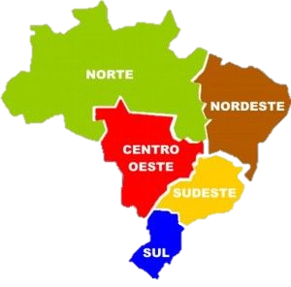
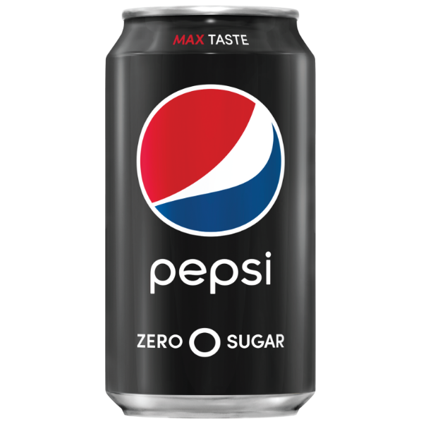
Norte
Nordeste
Sul
Sudeste
Centro-oeste
 |  |  | Precificação por valor

 | Principais atributos
 | Sul | Marca
 | Sudeste | Preço
 | Centro-oeste | Preço
 | Nordeste | Preço
 | Norte | Marca

Modelo (versão 2)
Tratamento de Dados

Referência |  |  |  |  |  | Simulação |  |  |  |  |  |  | Resultado
Produto | Marca | Embalagem | Calorias | Preço |  | Marca | Embalagem | Calorias | $ 2 | $ 3 |  |  | Forecast
12 | Pepsi | Garrafa | 130 | 4 |  | 1 | 1 | 0 | 0 | 0 |  |  | 9.58
 | 0 | 0 | 0 | 0 |  | 0 | 1 | 0 | 0 | 0 |  |  | 6.25

Região |  |  |  |  |  | Codificação de dados conjuntos
Produtos | Marca | Embalagem | Calorias | Preço | Rank | Marca | Embalagem | Calorias | $ 2 | $ 3 | Rank(1= melhor) | Rank(1=pior) | Forecast
1 | Coca-Cola | Lata | 0 | 2 | 3 | 1 | 1 | 1 | 1 | 0 | 3 | 10 | 5.1
2 | Coca-Cola | Garrafa | 0 | 2 | 12 | 1 | 0 | 1 | 1 | 0 | 12 | 1 | 4.8
3 | Pepsi | Lata | 130 | 2 | 11 | 0 | 1 | 0 | 1 | 0 | 11 | 2 | 3.8
4 | Pepsi | Garrafa | 130 | 2 | 9 | 0 | 0 | 0 | 1 | 0 | 9 | 4 | 3.4
5 | Coca-Cola | Lata | 130 | 3 | 4 | 1 | 1 | 0 | 0 | 1 | 4 | 9 | 11.3
6 | Coca-Cola | Garrafa | 130 | 3 | 1 | 1 | 0 | 0 | 0 | 1 | 1 | 12 | 11.0
7 | Pepsi | Lata | 0 | 3 | 8 | 0 | 1 | 1 | 0 | 1 | 8 | 5 | 6.0
8 | Pepsi | Garrafa | 0 | 3 | 5 | 0 | 0 | 1 | 0 | 1 | 5 | 8 | 5.7
9 | Coca-Cola | Lata | 130 | 4 | 2 | 1 | 1 | 0 | 0 | 0 | 2 | 11 | 9.6
10 | Coca-Cola | Garrafa | 0 | 4 | 7 | 1 | 0 | 1 | 0 | 0 | 7 | 6 | 7.2
11 | Pepsi | Lata | 0 | 4 | 10 | 0 | 1 | 1 | 0 | 0 | 10 | 3 | 4.3
12 | Pepsi | Garrafa | 130 | 4 | 6 | 0 | 0 | 0 | 0 | 0 | 6 | 7 | 5.9

Rankings
Rankings

 |  | Coeficientes |  |  |  |  |  | Sul |  | Sudeste |  | Centro-oeste |  | Nordeste |  | Norte
Atributos | Níveis | Sul | Sudeste | Centro-oeste | Nordeste | Norte | Atributos | Spread | Ranking | Spread | Ranking | Spread | Ranking | Spread | Ranking | Spread | Ranking
Marca | Pepsi | 0 | 0 | 0 | 0 | 0 | Marca | 3.67 | 1 | 2.33 | 3 | 0.00 | 4 | 1.00 | 4 | 3.33 | 1
 | Coca-Cola | -3.67 | -2.33 | 0.00 | 1.00 | 3.33 | Embalagem | 2.33 | 3 | 1.33 | 4 | 0.33 | 3 | 2.33 | 2 | 0.33 | 4
Embalagem | Lata | -2.33 | -1.33 | -0.33 | -2.33 | 0.33 | Calorias | 1.67 | 4 | 4.67 | 2 | 0.67 | 2 | 1.33 | 3 | 2.00 | 2
 | Garrafa | 0 | 0 | 0 | 0 | 0 | Preço | 3.00 | 2 | 5.00 | 1 | 1.25 | 1 | 3.75 | 1 | 1.75 | 3
Calorias | 0 cal | -1.67 | 4.67 | 0.67 | 1.33 | -2.00
 | 130 cal | 0 | 0 | 0 | 0 | 0
Preço | $ 2 | -3.00 | 5.00 | 1.00 | -3.75 | 1.75
 | $ 3 | -3.00 | 3.25 | 1.25 | -3.75 | 1.75
 | $ 4 | 0 | 0 | 0 | 0 | 0

Mercados
Análise de Mercados

Tabela 01. Teste de produtos por atributos
Marcas |  | Marca | Embalagem | Calorias | $ 2 | $ 3
Pepsi |  | 0 | 0 | 0 | 1 | 0
Coca-Cola |  | 1 | 0 | 0 | 1 | 0
$$Y=β_{0}+β_{1}∗Coca+β_{2}∗Lata+β_{3}∗(0 cal)+β_{4}∗\left(\$2\right)+β_{5}∗\left(\$3\right)$$
Tabela 02. Resultados dos modelos de regressão dummy por mercado |  |  |  |  |  |  | Tab 03. Ranking por mercado
Mercados | Intercept | Marca | Embalagem | Calorias | $ 2 | $ 3 | Pepsi | Coca-Cola
Sul | 12.33 | -3.67 | -2.33 | -1.67 | -3.00 | -3.00 | 9.3 | 5.7
Sudeste | 3.25 | -2.33 | -1.33 | 4.67 | 5.00 | 3.25 | 8.3 | 5.9
Centro-oeste | 5.58 | 0.00 | -0.33 | 0.67 | 1.00 | 1.25 | 6.6 | 6.6
Nordeste | 9.00 | 1.00 | -2.33 | 1.33 | -3.75 | -3.75 | 5.2 | 6.2
Norte | 5.92 | 3.33 | 0.33 | -2.00 | 1.75 | 1.75 | 7.7 | 11.0

 |  |  |  |  |  | Média | 7.4 | 7.1
 |  |  |  |  |  | D.P. | 1.6 | 2.2

 |  |  |  |  |  | L.I. | 5.8 | 4.9
 |  |  |  |  |  | L.S. | 9.0 | 9.3

Precificação
Precificação por Valor

Quanto deve ser o incremento
se for incluído o atributo "zero calorias"?
(faça isso para cada região)
Tabela 01. Resultados dos modelos de regressão dummy por mercado |  |  |  |  |  |  | Tab 02. Referência (níveis omitidos)
Mercados | Intercept | Coca-Cola | Lata | 0 cal | $ 2 | $ 3 | Pespi | Garrafa | 130 cal | $ 4
Sul | 12.33 | -3.67 | -2.33 | -1.67 | -3.00 | -3.00 | 0 | 0 | 0 | 0
Sudeste | 3.25 | -2.33 | -1.33 | 4.67 | 5.00 | 3.25 | 0 | 0 | 0 | 0
Centro-oeste | 5.58 | 0.00 | -0.33 | 0.67 | 1.00 | 1.25 | 0 | 0 | 0 | 0
Nordeste | 9.00 | 1.00 | -2.33 | 1.33 | -3.75 | -3.75 | 0 | 0 | 0 | 0
Norte | 5.92 | 3.33 | 0.33 | -2.00 | 1.75 | 1.75 | 0 | 0 | 0 | 0

Tabela 03. Cálculo do valor a ser incrementado no preço com base no atributo "0 cal".
Mercados | $ 3 | Pontos ($3|-$4) | Pontos/Real | 0 cal | Incremento
Sul | -3.00 | 1.00 | 3.0 | -1.67 | $-0.56
Sudeste | 3.25 | 0.75 | 4.3 | 4.67 | $1.08
Centro-oeste | 1.25 | 2.75 | 0.5 | 0.67 | $1.47
Nordeste | -3.75 | 0.25 | 15.0 | 1.33 | $0.09
Norte | 1.75 | 2.25 | 0.8 | -2.00 | $-2.57

